relu.json
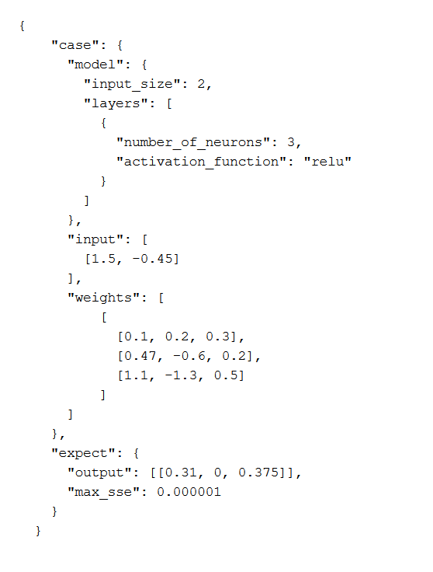
Testcase | relu.json
Input size | 2
Layer-1 | relu; 3 neuron

Rumus Layer
Keterangan: w[x][y] : w[neuron][input]
 |  | weight |  |  | input |  | output
 | w00 | w01 | w02 |  | x0 |  | y0
 | w10 | w11 | w12 | × | x1 | = | y1
 | w20 | w21 | w22 |  | x2 |  | y2

 |  |  |  | Keterangan: output adalah sebelum activation function

 |  |  |  |  |  |  | act(y0)
 |  |  |  |  | act(output) | = | act(y1)
 |  |  |  |  |  |  | act(y2)

 |  |  |  | Keterangan: act adalah activation function

Analisis Testcase
 |  | weight |  |  | input |  | output
 | 0.1 | 0.47 | 1.1 |  | 1 |  | 0.31
 | 0.2 | -0.6 | -1.3 | × | 1.5 | = | -0.115
 | 0.3 | 0.2 | 0.5 |  | -0.45 |  | 0.375

 |  |  |  |  |  |  | 0.31
 |  |  |  |  | act(output) | = | 0
 |  |  |  |  |  |  | 0.375

 |  |  |  |  |  |  | 0.31
 |  |  |  |  | expect | = | 0
 |  |  |  |  |  |  | 0.375

 |  |  |  |  | SSE | = | 0

